SimEmp
 |  |  | Selecionar o tipo de investimento será realizado:

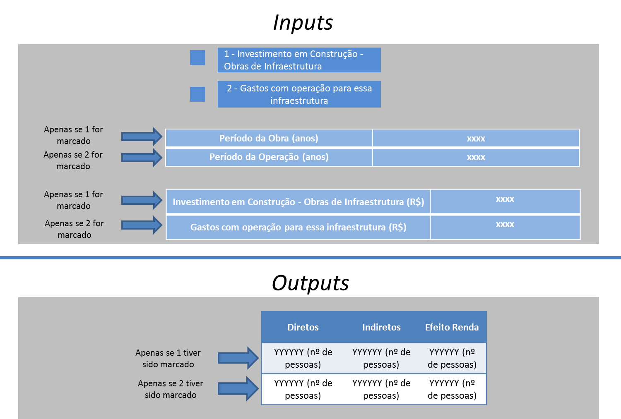
 |  |  |  | Investimento em Construção - Obras de Infraestrutura
 |  |  |  | Gastos com operação para essa infraestrutura

 | A cada | R$ 1

 |  | Diretos | Indiretos | Efeito Renda | Total
Operação | Setor 1 | 1 | 1 | 1 | 3
 | Setor 2 | 1 | 1 | 1 | 3
 | Setor 3 | 1 | 1 | 1 | 3
 | MÉDIA: | 1 | 1 | 1 | 3
Construção | Setor 4 | 1 | 1 | 1 | 3

 | Período da Obra | 5
 | Período da Operação | 5
 |  |  | Diretos | Indiretos | Ef. Renda
Apenas CAPEX | Investimento Infraestrutura - Construção CAPEX | R$ 500.00 | 100 | 100 | 100

Apenas OPEX | Investimento Infraestrutura - Operação OPEX | R$ 500.00 | 100 | 100 | 100

 | Dados do modelo
 | Fórmulas automáticas
 | Inputs
 | Outputs

